Mayo
DIRECCIÓN DE ALUMBRADO PÚBLICO
INFORME MENSUAL

MES |  | DEL | AL | AÑO | RECIBIDOS
01 AL 31 de Mayo2023 |  |  |  |  | 729

 | ACCIONES REALIZADAS

ACCIONES |  |  |  |  | TOTAL GRAL | ACCIONES | TOTAL GRAL
Cambio de Luminaria |  |  |  |  | 28 | Luminaria Reparada | 481
Cambio de Poste |  |  |  |  | 0 | Reinstalacion de luminaria | 0
Circuito Reparado |  |  |  |  | 179 | Reparacion de Reflector | 0
Circuito Restablecido |  |  |  |  | 0 | Retiro de la Base del Poste | 0
Excavacion de Cepas e Instalacion de Anclas |  |  |  |  | 0 | Retiro de Poste (Concreto) | 0
Instalacion de Adornos Patrios |  |  |  |  | 0 | Retiro de Poste (Metalico) | 0
Instalación de Luminarias |  |  |  |  | 35 | Retiro de Reflector o Luminaria | 0
Instalacion de Poste |  |  |  |  | 3 | Se encontro Funcionando Normal | 0
Instalacion de Reflector (Provicional) |  |  |  |  | 2 | Se Recogio Luminaria Caida | 0
Instalacion de Reflectores |  |  |  |  | 6 | Servicio | 146
 |  |  |  |  |  | Otros (tendido de linea) | 0
 |  |  |  |  |  | Total Servicios | 878
Los servicios realizados consisten en el apoyo a diversas dependencias y atención de reportes
ORIGEN DE REPORTES |  |  |  |  |  | COLONIAS DE MAYOR INCIDENCIA
VIA TELEFONICA |  |  |  |  | 524 | CENTRO TLAQUEPAQUE
OFICIO |  |  |  |  | 52 | FRACC. REVOLUCION
PLATAFORMA CIUDADANA |  |  |  |  | 21 | BALCONES DE SANTA MARIA
CORRECTIVO INTERNO |  |  |  |  | 54 | SAN PEDRITO
OTRO (SUPERVICION AREA TECNICA) |  |  |  |  |  | PARQUES DE SANTA MARIA

SENDERO SEGURO
ESCUELAS INTERVENIDAS |  |  |  | 12
LUMINARIAS REPARADAS |  |  |  | 8
INSTALACIÓN DE LUMINARIAS |  |  |  | 0
CIRCUITO REPARADO |  |  |  | 7
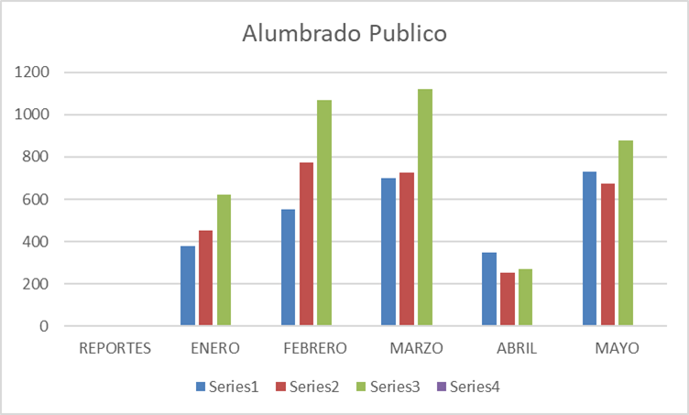

ACTIVIDADES:
Entrega de Kinder en la Col. El Tapatio Operativo en la colonias Lomas del Santa María Reunión de trabajo en la Guadalupana Entrega de obra en el Cerrito Dirección de agua potable Delegaciones con instalación de reflectores apoyo para la carrera las crucitas Apoyo con reflectores en las crucitas de zona centro
Operativo en camellón Patria Operativo limpieza Col. Los Cantaros Reunión Informe de gobierno 2023 Conferencia de Paz para el municipio
Operativo en la Colonia La Soledad operativo en la Colonia Camichines Entrega de Obra Colonia Lomas de San Miguel supervisión en valle de la Misericordia Reunión en sala de cabildo Programa Julio Azul
Apoyo al Instituto Municipal de la Mujer en la Caravana purpura Asistencia al curso Protocolo Para Prevenir, Atender Y Sancionar El Hostigamiento Sexual Y Acoso Sexual En La Administración Pública Municipal De San Pedro Tlaquepaque
Reunión Políticas Públicas revisión Informe de Gobierno 3 días de recorrido a canales para prevención del temporal de lluvias Entrega de obra en la Col. Fco. I. Madero Entrega de obra en el Sauz Entrega de obra en Tateposco

Hoja1
REPORTES | ENERO | FEBRERO | MARZO | ABRIL | MAYO
RECIBIDOS | 380 | 552 | 698 | 350 | 729
ATENDIDOS | 454 | 772 | 727 | 251 | 673
ACC. REALIZADAS | 623 | 1069 | 1119 | 271 | 878

Alumbrado Publico
REPORTES | 0 | 0 | 0
ENERO | 380 | 454 | 623
FEBRERO | 552 | 772 | 1069
MARZO | 698 | 727 | 1119
ABRIL | 350 | 251 | 271
MAYO | 729 | 673 | 878

